关系图
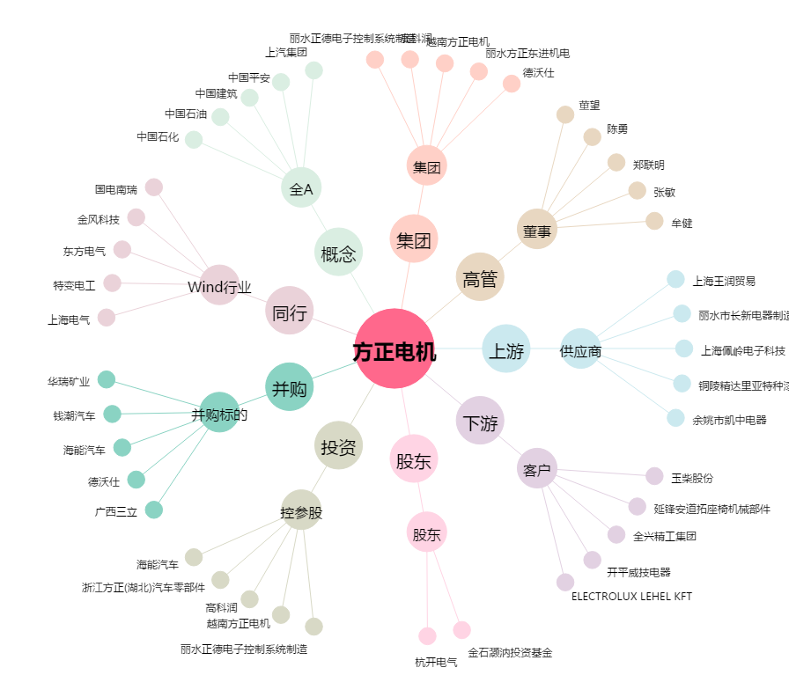
方正电机[002196.SZ] - 关系概览图

